Mapa de categorização de proble
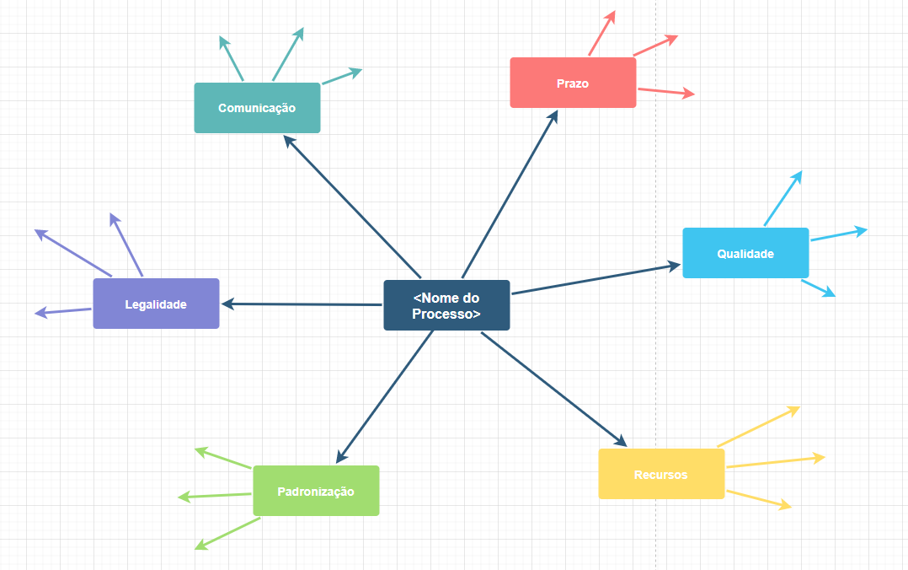
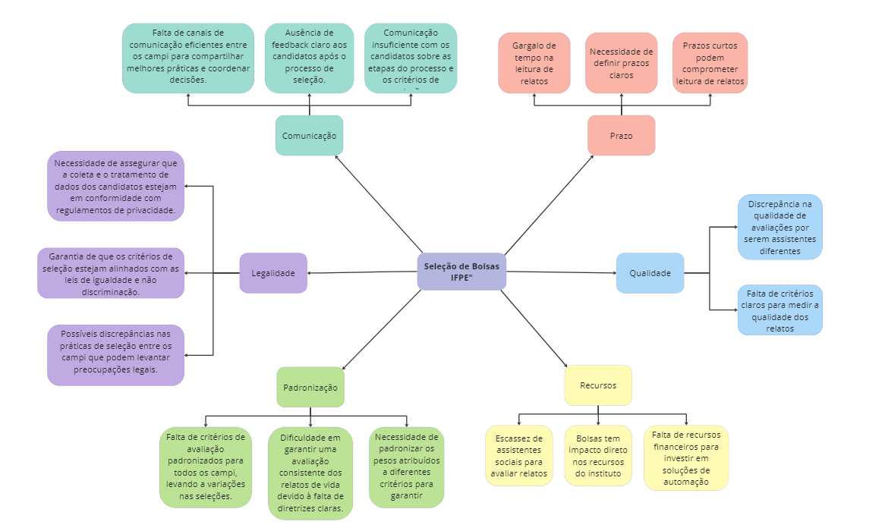

d

Diagrama Ishikawa
DIAGRAMA DE ISHIKAWA - Causa e Efeito

Gestão
Procedimentos e Normas
Pessoas
Tecnologia
Ambiente de trabalho
Fatores externos

Falta de padronização nos critérios de avaliação e ausência de ferramentas que otimizem a análise de relatos pessoais | Falta de diretrizes claras para a padronização dos critérios de avaliação, resultando em interpretações variáveis e inconsistências na pontuação dos candidatos. | Devido à natureza altamente humanizada do processo de leitura e avaliação dos relatos de vida por assistentes sociais, as avaliações podem ser influenciadas por subjetividade,


 |  |  | ineficiência no processo de seleção de bolsas devido à baixa padronização dos critérios de avaliação e à avaliação manual dos relatos de vida.

Falta de um sistema de que padronize a avaliação e otimize leitura dos relatos para a seleção dos alunos bolsistas | Falta de um ambiente propício à colaboração entre os envolvidos no processo de seleção, resultanddo em dificuldades na troca de informações e na coordenação das atividades. | Mudanças nas condições socioeconômicas e nas demandas dos candidatos, que não são efetivamente incorporadas ao processo de avaliação, levando a critérios desatualizados e inadequados.

